关系图
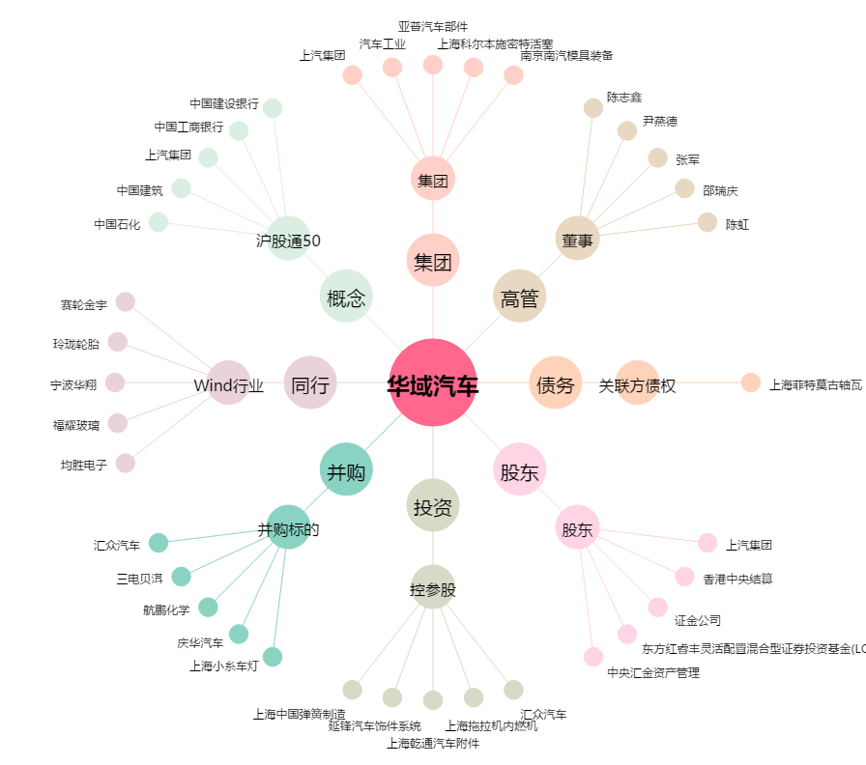
华域汽车[600741.SH] - 关系概览图

